Лист1
 | Рекламное агентство "Актив", Тюмень, ул. Геологоразведчиков, 6в, 5 этаж, reklama072.ru, info@reklama072.ru, 8(3452)607-357
Ежедневники, визитницы (наличие уточняйте)
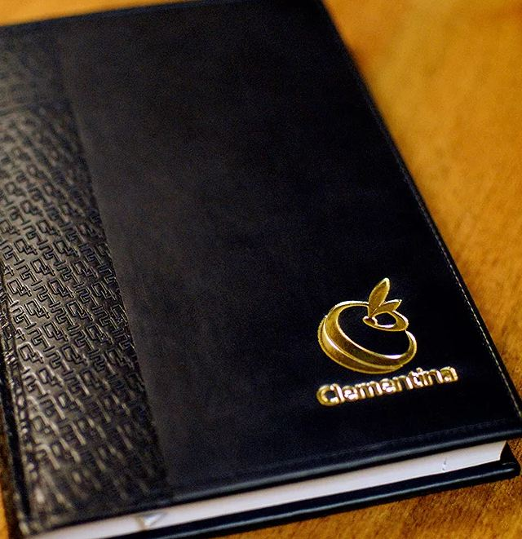
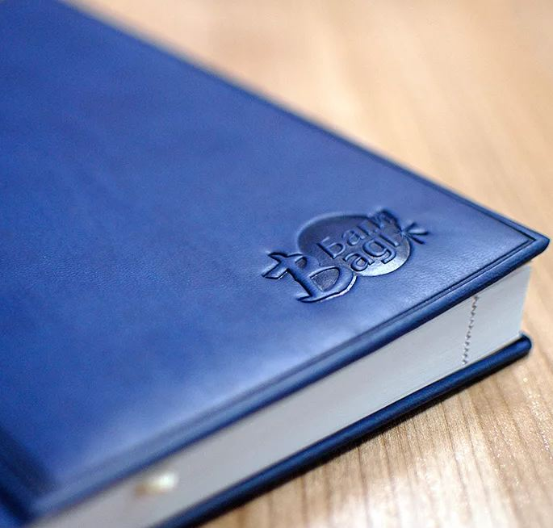
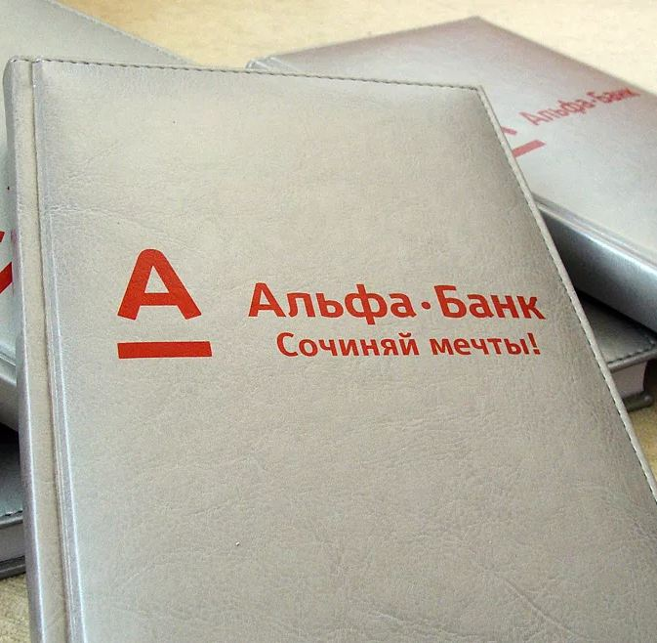
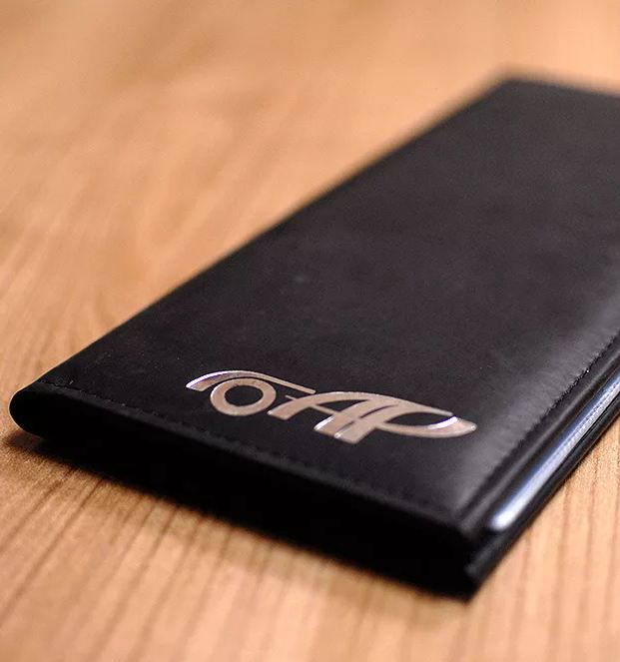

Ежедневник недатированный, А5
Блок - белый. Простой вариант для ежедневных рабочих записей. Подойдет в качестве подарка сотрудникам, Клиентам | 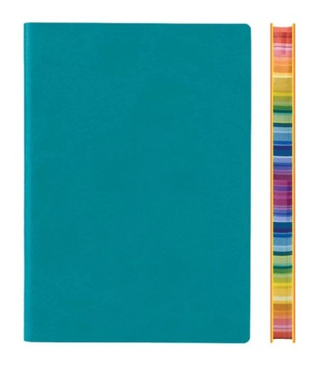 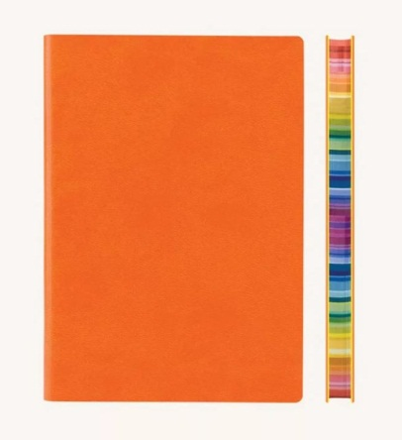 | 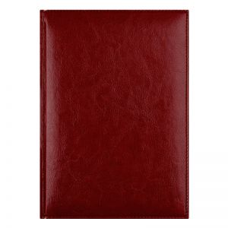 |  | 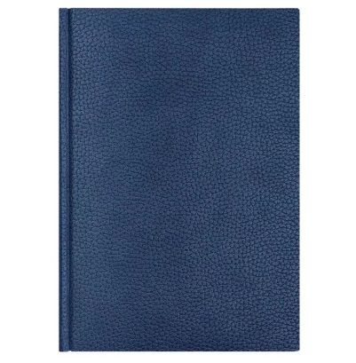 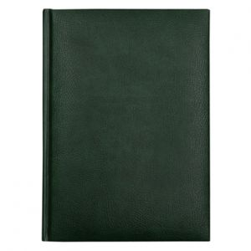
Тираж | Ежедневник + тиснение логотипа (в центре или в углу), цена за 1 шт. | Ежедневник + тиснение логотипа золотом, серебром, полноцветная УФ-печать (в центре или в углу), цена за 1 шт.
25 | 340 | 380
50 | 320 | 360
100 | 290 | 330
500 | 250 | 280
1000 | 235 | 255

Ежедневник недатированный, А5, с рисунком на коже
Блок - кремовый. Золотой срез. Более солидный вариант подарка для ценных сотрдников, Клиентов, руководителей. | 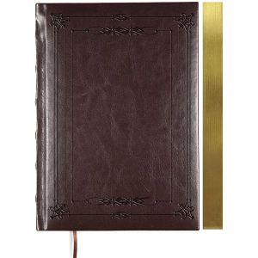 | 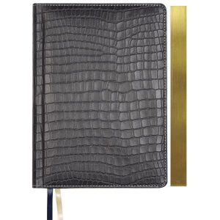 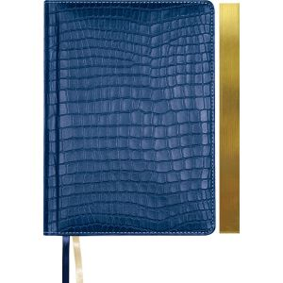 | 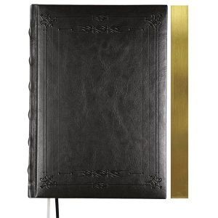 | 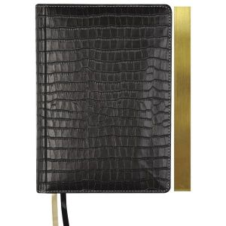
Тираж | Ежедневник + тиснение логотипа (в центре или в углу), цена за 1 шт. | Ежедневник + тиснение логотипа золотом, серебром, полноцветная УФ-печать (в центре или в углу), цена за 1 шт.
25 | 640 | 680
50 | 600 | 640
100 | 570 | 610
500 | 510 | 530
1000 | 450 | 470

Визитница на 96 визиток
Искусственная кожа | 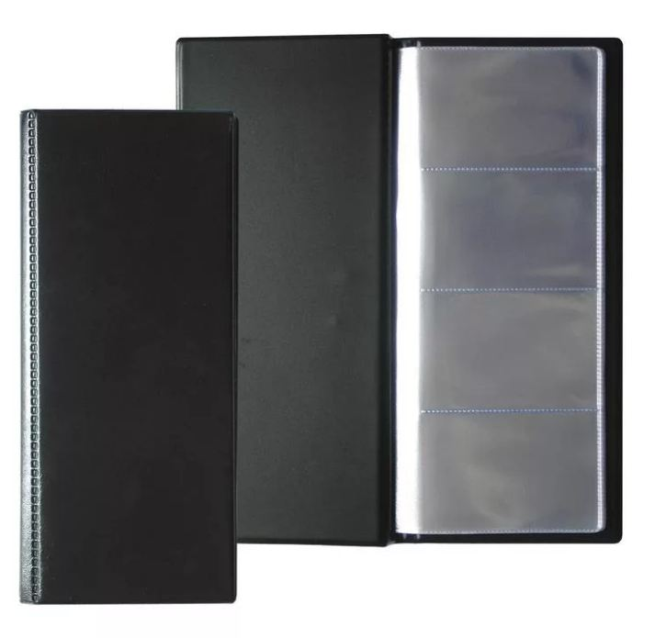
Тираж | Визитница + тиснение логотипа (в центре или в углу), цена за 1 шт. | Визитница + тиснение логотипа золотом, серебром, полноцветная УФ-печать (в центре или в углу), цена за 1 шт.
25 | 340 | 380
50 | 320 | 360
100 | 290 | 330
500 | 250 | 280
1000 | 235 | 255

Визитница на 72 визитки
Натуральная кожа | 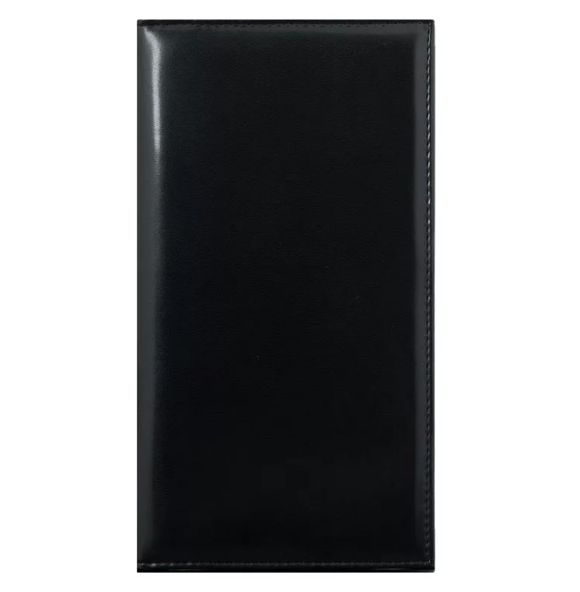
Тираж | Визитница + тиснение логотипа (в центре или в углу), цена за 1 шт. | Визитница + тиснение логотипа золотом, серебром, полноцветная УФ-печать (в центре или в углу), цена за 1 шт.
25 | 1600 | 1630
50 | 1520 | 1550
100 | 1470 | 1500

 | Эксклюзивный ЭКО-Блокнот с обложкой из дерева, ручкой из картона + гравировка изображения, логотипа (1 цвет)
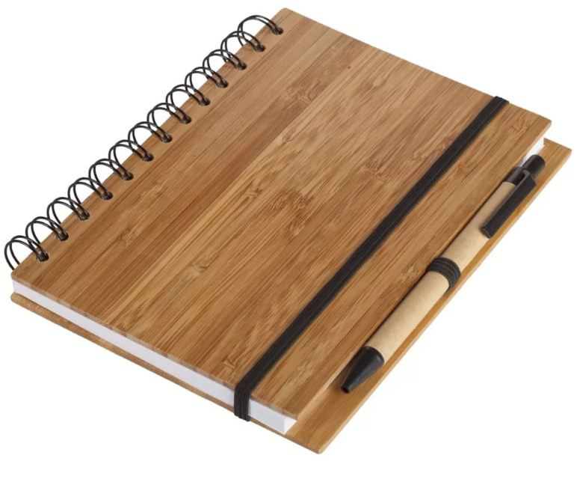
 | Цвет | темно-коричневый

 | Цена за штуку | Тираж | Итого (руб.)
 | 975 | 25 | 24375
 | 775 | 50 | 38750
 | 740 | 100 | 74000
 | 655 | 500 | 327500
 | 635 | 1000 | 635000

